Leeswijzer
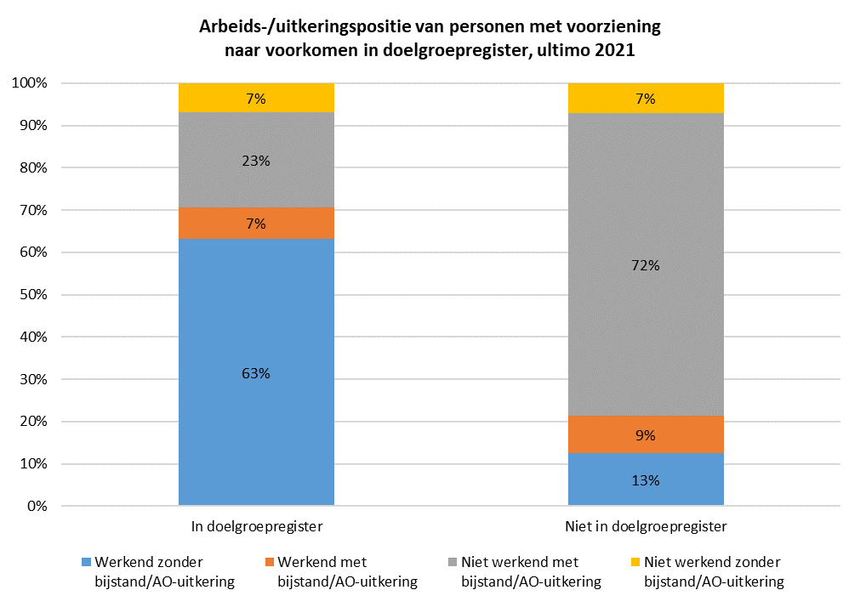
Leeswijzer

In deze leeswijzer wordt kort de inhoud van de tabel besproken. Daarna wordt nader ingegaan op enkele uitkomsten uit de tabel. Daarbij worden relatieve verhoudingen genoemd. Percentages zijn niet terug te vinden in de tabel (waar enkel aantallen in staan), maar zijn wel te berekenen op basis van de tabel.

Inhoud tabel
De tabel toont de samenloop tussen het gebruik van een re-integratie- of participatievoorziening volgens de Statistiek Re-integratie door Gemeenten (SRG) en het voorkomen in het landelijke doelgroepregister. Ook wordt weergegeven of hierbij sprake was van werk, een bijstandsuitkering en/of een arbeidsongeschiktheidsuitkering. Het peilmoment is 31 december 2021.

Aandeel personen in het doelgroepregister per type voorziening
Op 31 december 2021 waren er volgens de SRG ongeveer 173 duizend personen met een re-integratie- of participatievoorziening (kolom D), van wie 37,3 duizend (22 procent) voorkwamen in het landelijke doelgroepregister (kolom E). Daarnaast waren 193,8 duizend personen zonder voorziening in het doelgroepregister opgenomen (kolom D).
Onderstaande figuur laat zien dat het aandeel personen dat voorkwam in het doelgroepregister sterk varieert per type voorziening. Zo was 84 procent van de personen met een loonkostensubsidie op grond van de Participatiewet (21,4 duizend van de 25,3 duizend personen) erin opgenomen, tegen 9 procent van de personen met een tijdelijke loonkostensubsidie (100 van de 1,1 duizend personen).
Personen die in het doelgroepregister waren geregistreerd met als grondslag 'Beschut werk Participatiewet' of 'WSW beschut werk' zijn buiten de analyses gehouden. Zij vallen niet onder de Wet banenafspraak en het quotum arbeidsbeperkten en behoren daarom niet tot de doelgroep van dit onderzoek. Desondanks kwam 3 procent van de personen die volgens de SRG eind 2021 gebruik maakten van de voorziening beschut werk voor in het doelgroepregister (kolom E). Dit kan betekenen dat zij niet vanwege de beschutte werkplek waren opgenomen in het doelgroepregister, maar om een andere reden.
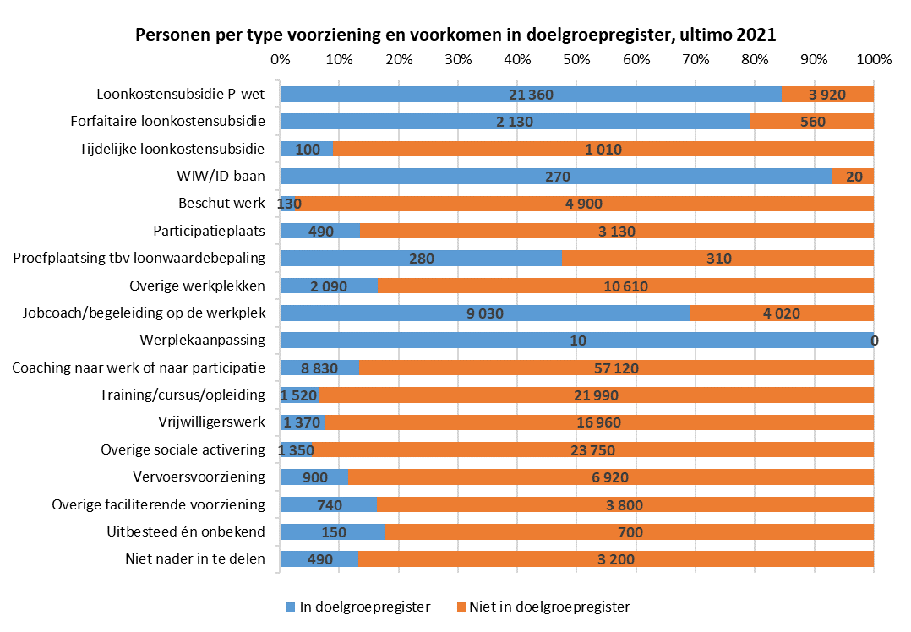
Arbeids-/uitkeringspositie van personen met voorziening, wel of niet opgenomen in doelgroepregister
Naast informatie over het gebruik van een voorziening en het voorkomen in het doelgroepregister, bevat de tabel ook informatie over het hebben van werk en het ontvangen van een bijstands- of arbeidsongeschiktheidsuitkering. De figuur hieronder laat de relatieve aandelen zien voor uitsluitend de 173 duizend personen met een voorziening (kolom D), uitgesplitst naar of zij wel of niet zijn opgenomen in het doelgroepregister.
Van de 37,3 duizend personen die gebruik maakten van een voorziening én voorkwamen in het doelgroepregister (kolom E), was het grootste deel (23,5 duizend personen oftewel 63 procent, kolom F) aan het werk zonder uitkering. Meer dan de helft van de personen met een voorziening en opgenomen in het doelgroepregister (21,4 duizend, kolom E) ontving een loonkostensubsidie op grond van de Participatiewet. Van de bijna 136 duizend personen die een voorziening hadden en die niet voorkwamen in het doelgroepregister (kolom K), had het overgrote deel (97,3 duizend oftewel 72 procent, kolom N) geen werk, maar wel een bijstands- of arbeidsongeschiktheidsuitkering. Personen die wel een voorziening hadden, maar niet in het doelgroepregister waren opgenomen, ontvingen voornamelijk een voorziening naar werk of participatie, zoals coaching, training, vrijwilligerswerk of overige sociale activering.

